羽毛球
2026 年大运会体育器材申购清单（羽毛球器材清单）
序号 | 名称 | 型号 | 单位 | 数量 | 单价 | 总价 | 实物图片 | 备注
1 | 羽毛球 | 李宁D6 | 桶 | 25 | 135 | 3500 | 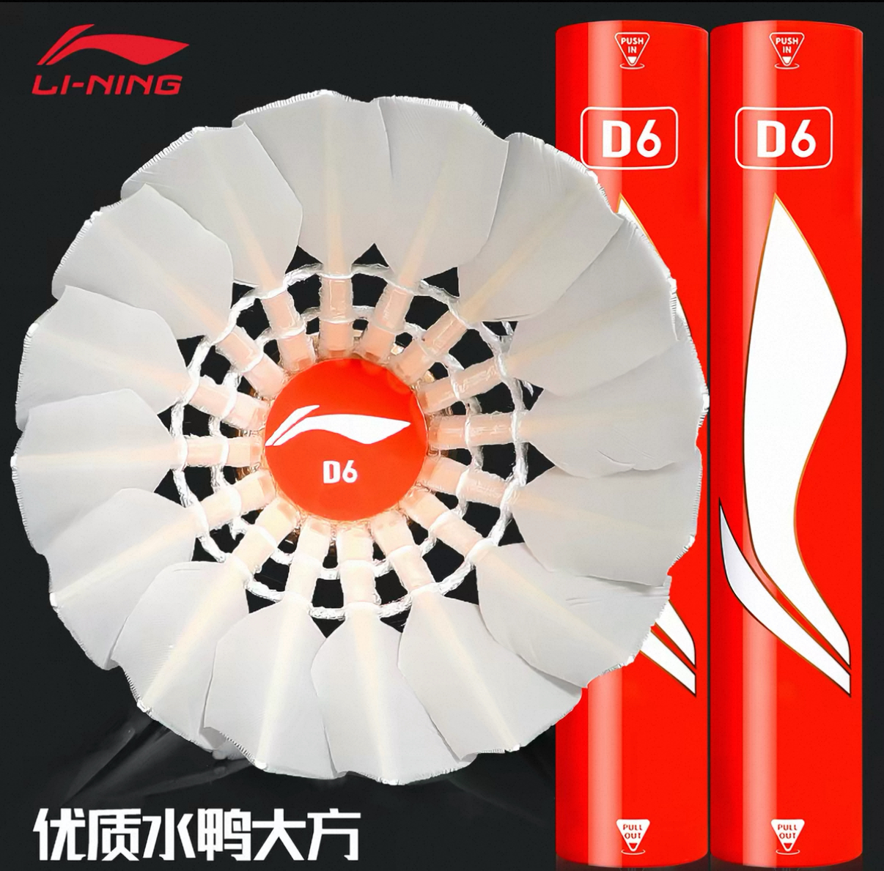 | 77速
2 | 羽毛球地胶 | 动联无界，型号：（专业型）水晶砂5.0mm | 片 | 1 | 9105 | 9000 |  | 包安装
3 | 羽毛球立柱 | 动联无界，型号：羽之翼-BP80 | 副 | 1 | 1500 | 1500 | 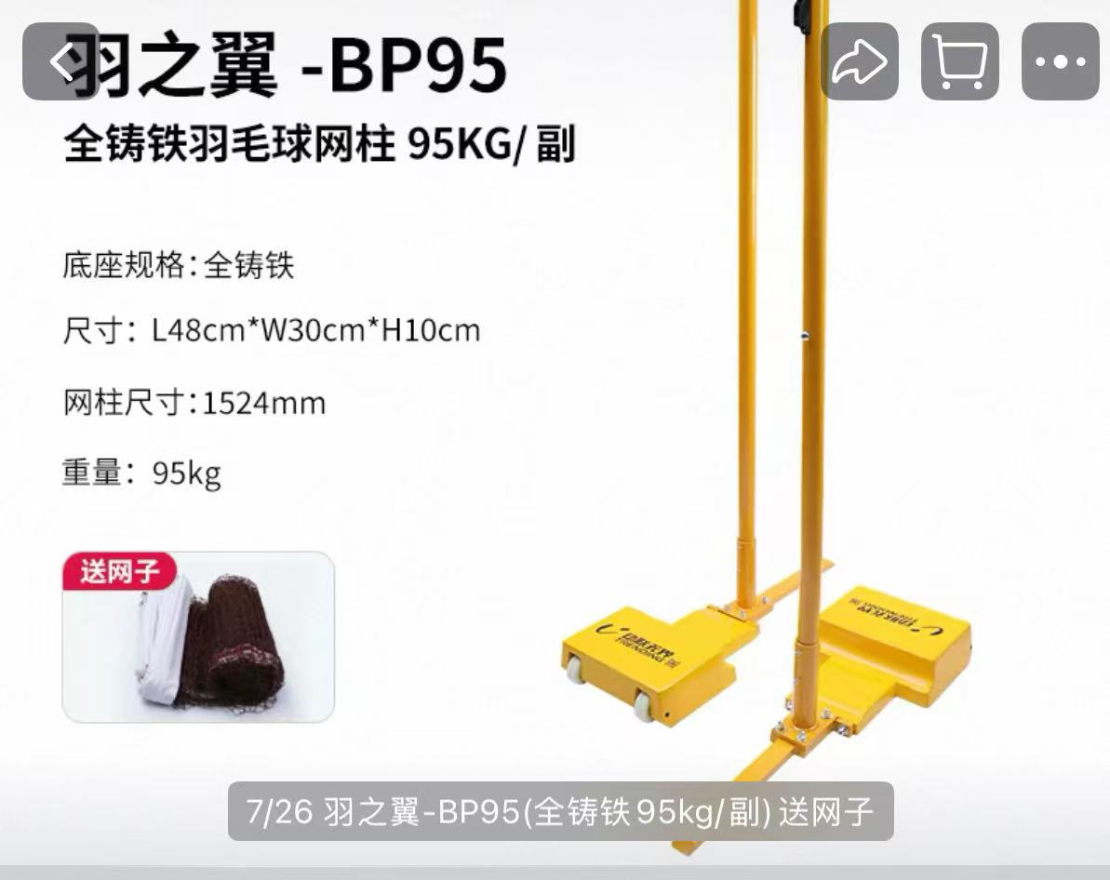 | （全铸铁羽毛球网柱80kg/副）
合计 |  |  |  |  |  | 14000

